Hoja 1
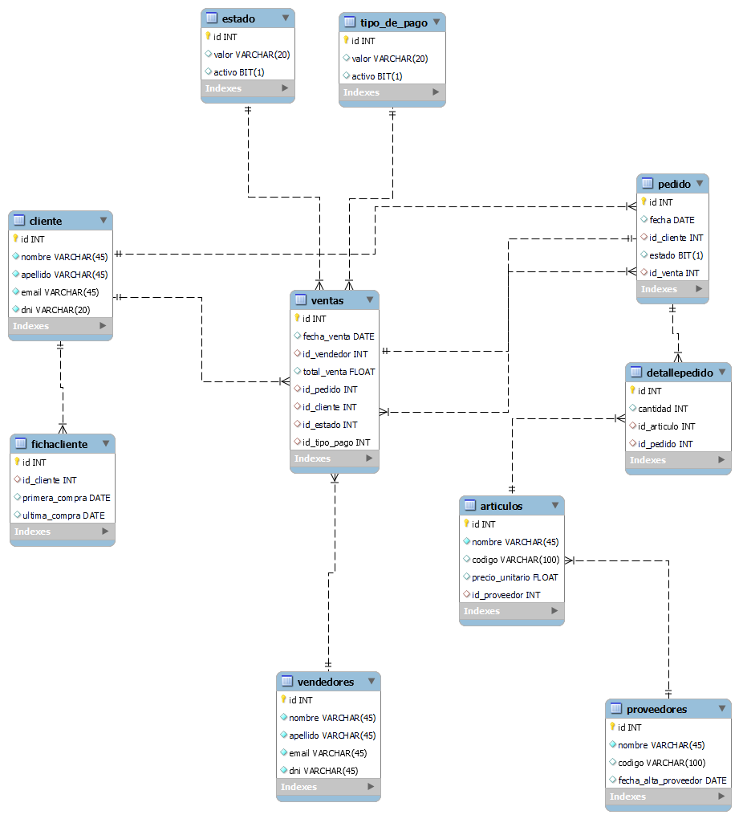
BASE DE DATOS DE ELECTRICIDAD ALSINA

Tabla | ARTICULOS
Descripción | Contiene información de los articulos
KEY | COLUMN | TYPE | LENGHT | NOT NULL | UNIQUE | DEFAULT | NOTES | tiene datos ok
PK | ID | INT |  | TRUE |  |  | ID DEL ARTICULO
 | NOMBRE | VARCHAR | 45 | TRUE |  |  | NOMBRE
 | CODIGO | INT |  |  |  |  | CODIGO DEL PRODUCTO
 | PRECIO_UNITARIO | FLOAT |  |  |  |  | PRECIO UNITARIO
FK | ID_PROVEEDOR | INT |  |  |  |  | ID DEL PROVEEDOR

Tabla | CLIENTE |  |  |  |  |  |  | tiene datos ok | 100
Descripción | Contiene información de los clientes
KEY | COLUMN | TYPE | LENGHT | NOT NULL | UNIQUE | DEFAULT | NOTES
PK | ID | INT |  | TRUE |  |  | ID DEL CLIENTE
 | NOMBRE | VARCHAR | 45 | TRUE |  |  | NOMBRE DEL CLIENTE
 | APELLIDO | VARCHAR | 45 | TRUE |  |  | APELLIDO DEL CLIENTE
 | EMAIL | VARCHAR | 45 | TRUE |  |  | MAIL DEL CLIENTE
 | activo | BIT |  |  |  |  | SI ESTA ACTIVO EL CLIENTE

Tabla | FICHA DEL CLIENTE |  |  |  |  |  |  | Tiene datos ok | 100
Descripción | Contiene información de los clientes
KEY | COLUMN | TYPE | LENGHT | NOT NULL | UNIQUE | DEFAULT | NOTES
PK | ID | INT |  | TRUE |  |  | ID DEL CLIENTE
FK | ID_CLIENTE | INT |  |  |  |  | ID DEL CLIENTE FK
 | PRIMERA _COMPRA | DATE |  |  |  |  | FECHA DE LA PRIMERA COMPRA
 | ULTIMA_COMPRA | DATE |  |  |  |  | FECHA DE LA ULTIMA COMPRA

Tabla | DETALLEPEDIDO |  |  |  |  |  |  | tiene dato ok
Descripción | Contiene información deL pedido
KEY | COLUMN | TYPE | LENGHT | NOT NULL | UNIQUE | DEFAULT | NOTES
PK | ID | INT |  | TRUE |  |  | ID DETEALLE DEL PEDIDO
 | CANTIDAD | INT |  |  |  |  | CANTIDAD DE ARTICULOS DEL PEDIDO
FK | ID_ARTICULO | INT |  |  |  |  | FK DE LA TABLA ARTICULOS
FK | ID_PEDIDO | INT |  |  |  |  | FK DE LA TABLA PEDIDO

Tabla | ESTADO |  |  |  |  |  |  | por script sql
Descripción | Contiene los estados de pago
KEY | COLUMN | TYPE | LENGHT | NOT NULL | UNIQUE | DEFAULT | NOTES
PK | ID | INT |  | TRUE |  |  | ID DEL ESTADO
 | VALOR | VARCHAR | 20 |  |  |  | VALOR DE LOS ESTADOS
 | ACTIVO | BIT |  |  |  |  | SI ESE ESTADO ESTA ACTIVO O NO

Tabla | TIPO_DE_PAGO |  |  |  |  |  |  | por script sql
Descripción | Contiene los tipos de pagos
KEY | COLUMN | TYPE | LENGHT | NOT NULL | UNIQUE | DEFAULT | NOTES
PK | ID | INT |  | TRUE |  |  | ID DEL TIPO DE PAGO
 | VALOR | VARCHAR | 20 |  |  |  | VALOR DE LOS TIPOS DE PAGO
 | ACTIVO | BIT |  |  |  |  | SI ESE ESTADO ESTA ACTIVO O NO

Tabla | PEDIDO |  |  |  |  |  |  | tiene datos ok
Descripción | Contiene información del pedido
KEY | COLUMN | TYPE | LENGHT | NOT NULL | UNIQUE | DEFAULT | NOTES
PK | ID | INT |  | TRUE |  |  | ID DEL PEDIDO
 | FECHA | DATE |  |  |  |  | FECHA PEDIDO
FK | ID_CLIENTE | INT |  |  |  |  | FK DE LA TABLA CLIENTE
 | ESTADO | BIT |  |  |  |  | ESTADO DEL PEDIDO
FK | ID_VENTA | INT |  |  |  |  | FK DE LA TABLA VENTA

Tabla | PROVEEDORES |  |  |  |  |  |  | por script sql
Descripción | Contiene información de los proveedores
KEY | COLUMN | TYPE | LENGHT | NOT NULL | UNIQUE | DEFAULT | NOTES
PK | ID | INT |  | TRUE |  |  | ID DEL PROVEEDOR
 | NOMBRE | VARCHAR | 45 | TRUE |  |  | NOMBRE DEL PROVEEDOR
 | CODIGO | VARCHAR | 100 |  |  |  | CODIGO DEL PROVEEDOR
 | FECHA_ALTA_PROVEEDOR | DATE |  |  |  |  | FECHA DE ALTA DEL PROVEEDOR

Tabla | VENDEDORES |  |  |  |  |  |  | por script sql
Descripción | Contiene información de los vendedores
KEY | COLUMN | TYPE | LENGHT | NOT NULL | UNIQUE | DEFAULT | NOTES
PK | ID | INT |  | TRUE |  |  | ID DEL VENDEDOR
 | NOMBRE | VARCHAR | 45 | TRUE |  |  | NOMBRE DEL VENDEDOR
 | APELLIDO | VARCHAR | 45 | TRUE |  |  | APELLIDO DEL VENDEDOR
 | EMAIL | VARCHAR | 45 | TRUE |  |  | EMAIL DEL VENDEDOR
 | DNI | VARCHAR | 45 | TRUE |  |  | DNI DEL VENDEDOR

Tabla | VENTAS |  |  |  |  |  |  | tiene datos ok
Descripción | Contiene información de los ventas
KEY | COLUMN | TYPE | LENGHT | NOT NULL | UNIQUE | DEFAULT | NOTES
PK | ID | INT |  | TRUE |  |  | ID DE LA VENTA
 | ID_VENDEDOR | INT |  |  |  |  | FK DE LA TABLA VENDEDORES
 | FECHA_VENTA | DATE |  |  |  |  | FECHA DE LA VENTA
 | TOTAL_VENTA | FLOAT |  |  |  |  | TOTAL DE LA VENTA
FK | ID_CLIENTE | INT |  |  |  |  | FK DE LA TABLA CLIENTE
FK | ID_ESTADO | INT |  |  |  |  | FK DE LA TABLA ESTADO
FK | ID_TIPO_PAGO | INT |  |  |  |  | FK DE LA TABLA TIPO DE PAGO

 | EER ELECTRICIDAD ALSINA

